Sheet2
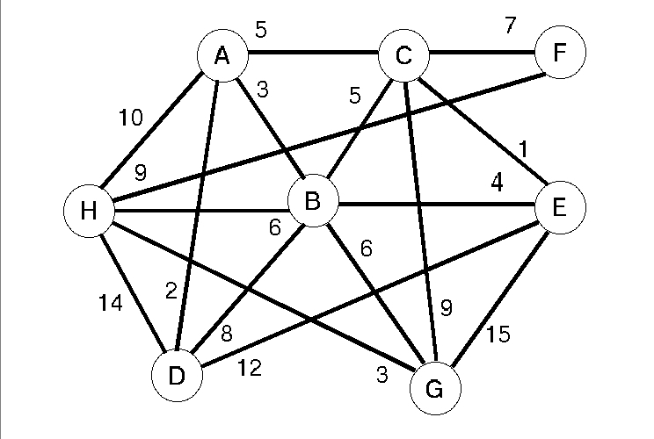
 | A | B | C | D | E | F | G | H
A | - | 3 | 5 | 2 | - | - | - | 10
B | 3 | - | 5 | 8 | 4 | - | 6 | 6
C | 5 | 5 | - | - | 1 | 7 | 9 | -
D | 2 | 8 | - | - | 12 | - | - | 14
E | - | 4 | 1 | 12 | - | - | 15 | -
F | - | - | 7 | - | - | - | - | 9
G | - | 6 | 9 | - | 15 | - | - | 3
H | 10 | 6 | - | 14 | - | 9 | 3 | -

 | A | B | C | D | E | F | G | H
A | -1 | 3 | 5 | 2 | -1 | -1 | -1 | 10
B | 3 | -1 | 5 | 8 | 4 | -1 | 6 | 6
C | 5 | 5 | -1 | -1 | 1 | 7 | 9 | -1
D | 2 | 8 | -1 | -1 | 12 | -1 | -1 | 14
E | -1 | 4 | 1 | 12 | -1 | -1 | 15 | -1
F | -1 | -1 | 7 | -1 | -1 | -1 | -1 | 9
G | -1 | 6 | 9 | -1 | 15 | -1 | -1 | 3
H | 10 | 6 | -1 | 14 | -1 | 9 | 3 | -1

